Gaspacho
FICHA TÉCNICA
Identificação |  |  |  |  |  |  | foto
Designação da Iguaria: |  | Gaspacho de melancia e pepino |  |  | N.proções | 4 | 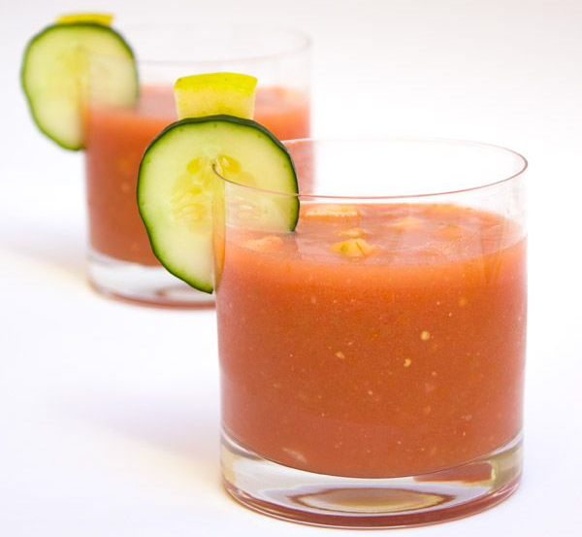
Grupo de Iguarias: |  | Entrada |  | Tempo Confecção: |  | 15 min.
quantidade | Unidade | matéria - prima | Custo | confecção
2 | Kg | Melancia | 2.20 € | Descascar a melancia, limpar de pevides e cortar em cubos. Pelar o tomate, eliminar as sementes e cortar em pedaços pequenos. Pelar o pepino, cortar ¼ em paysane e reservar. Limpar o restante de sementes e picar em pedaços. Reservar ¼ da melancia e colocar a restante no liquidificador. Juntar os cubos de tomate e de pepino, quatro a cinco folhas de manjericão, temperar com o sal e o sumo de lima. Triturar muito bem e levar ao frigorífico para refrescar. Servir em copo, enfeitar com cubos de melancia e o pepino cortado em paysane. Salpicar com folhas de manjericão.
180 | gr | Tomate com rama maduro | 0.99 €
200 | gr | Pepino | 1.50 €
80 | gr | Sumo de lima | 2.00 €
1 | colher chá | Sal | 0.01 €
 | q.b. | Pimenta moída | 0.10 €
 | q.b. | Manjericão | 0.75 € |  |  |  | utensílios necessários
Custo Total |  |  | 7.55 € |  |  |  | - tábuas de corte - faca pão - faca legumes - liquidificador - prato e taças para empratamento
Custo por pessoa |  |  | 1.89 €
Informação nutricional:
93.0 | Kcal | Energia
0.9 | g | Gorduras
0.3 | g | das quais saturadas
20.3 | g | Hidratos de carbono
20.2 | g | dos quais açucares
0.9 | g | Fibra
1.8 | g | Proteínas

Omeleta
FICHA TÉCNICA
Identificação |  |  |  |  |  |  | foto
Designação da Iguaria: |  | Omeleta de Espinafres, Salada de Beterraba e Rúcula |  |  | N.proções | 4 | 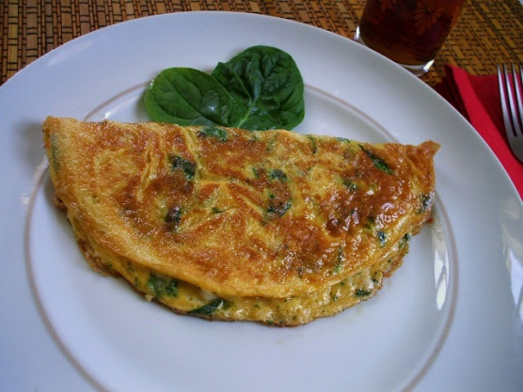
Grupo de Iguarias: |  | Prato Principal |  | Tempo Confecção: |  | 15 min.
quantidade | Unidade | matéria - prima | Custo | confecção
2 | colher sopa | Azeite | 0.20 € | Aquecer metade do azeite numa frigideira antiaderente, juntar as folhas de espinafres e temperar com uma colher de café de sal e o alho em pó. Tapar a frigideira e deixar cozinhar três ou quatro minutos. Partir os ovos numa taça, bater com um garfo e temperar com o restante sal e um pouco de pimenta. Retirar os espinafres da frigideira, limpar e levar de novo ao lume com o restante azeite. Deitar os ovos, deixar cozinhar até coagular no centro. Dispor os espinafres. Enrolar a omeleta e deixar cozinhar mais um pouco até não ter líquido.
400 | gr | Espinafres em folha | 2.69 €
2 | colher café | Sal | 0.01 €
1 | colher chá | Alho em pó | 0.20 €
8 |  | Ovos | 0.10 €
 | q.b. | Pimenta moída | 1, 00 €
2 |  | Beterraba | 1.50 € |  |  |  | utensílios necessários
200 | gr | Rúcula | 2.00 € |  |  |  | - frigideira - taça - prato para empratamento - colher e garfo
Custo Total |  |  | 6.70 €
Custo por pessoa |  |  | 1.68 €
Informação nutricional:
400.0 | Kcal | Energia
20.2 | g | Gorduras
6.2 | g | das quais saturadas
27.2 | g | Hidratos de carbono
1.2 | g | dos quais açucares
6.0 | g | Fibra
16.1 | g | Proteínas

Brownie
FICHA TÉCNICA
Identificação |  |  |  |  |  |  | foto
Designação da Iguaria: |  | Brownie de Figo |  |  | N.proções | 4 | 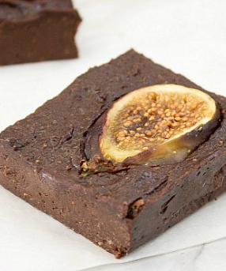
Grupo de Iguarias: |  | Sobremesa |  | Tempo Confecção: |  | 45 min.
quantidade | Unidade | matéria - prima | Custo | confecção
200 | gr | Figos Frescos | 1.50 € | Cortar os pés dos figos e lavar. Secar bem os figos com um pano, sem retirar a pele. Cortar os figos em pequenos pedaços e levar ao lume brando, mexer sempre, até que Quando evaporar a água, retirar do lume e passar com a varinha mágica até obter uma espécie de compota. Deixar arrefecer e reservar. Aquecer o forno a 150ºC. Forrar com papel vegetal um tabuleiro pequeno ou uma forma redonda com cerca de 15cm de diâmetro. Numa tigela bater muito bem os ovos até estarem aumentados de volume e bem fofos. Incorporar suavemente a farinha com a vara de arames. Levar a derreter em banho-maria o chocolate partido em pedaços e a manteiga de amêndoa ou amendoim. Mexer até estar bem derretido e misturado. Retirar do lume e juntar ao preparado dos ovos e misturar tudo muito bem. Juntar o puré dos figos. Acrescentar amêndoa picada e voltar a mexer. Colocar no tabuleiro, decorar com rodelas de figos e levar ao forno durante 20 minutos. Retirar, deixar arrefecer e desenformar. Levar ao frigorífico e retirar 15 minutos antes de servir, ou comer à temperatura ambiente.
150 | gr | Chocolate 75 % Cacau | 1.00 €
50 | gr | Manteiga de Amendoim | 1.30 €
2 |  | Ovos | 0.40 €
45 | gr | Farinha Integral | 0.40 €
1 | colher chá | Extrato de Baunilha | 1.00 €
 | q.b | Amêndoa Picada | 1.10 € |  |  |  | utensílios necessários
Custo Total |  |  | 6.70 € |  |  |  | - tábuas de corte - taças - faca legumes - tacho - varinha mágica - tabuleiro de forno e forma redonda - vara de arames - prato para empratamento
Custo por pessoa |  |  | 1.68 €
Informação nutricional:
349.0 | Kcal | Energia
17.8 | g | Gorduras
6.2 | g | das quais saturadas
22.2 | g | Hidratos de carbono
22.2 | g | dos quais açucares
1.8 | g | Fibra
9.1 | g | Proteínas

Sangria
FICHA TÉCNICA
Identificação |  |  |  |  |  |  | foto
Designação da Iguaria: |  | Sangria de Pêssego |  |  | N.proções | 4 | 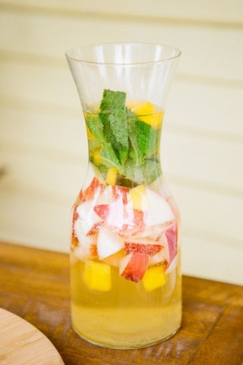
Grupo de Iguarias: |  | Sobremesa |  | Tempo Confecção: |  | 10 min.
quantidade | Unidade | matéria - prima | Custo | confecção
200 | ml | Mel | 1.20 € | Lavar os pêssegos, retirar os caroços e cortar em juliana fina. Colocar num jarro e adicionar o mel, o tomilho e a erva-doce. Adicionar a água com gás. Refrescar com gelo.
 | q.b | Tomilho Limão | 1.00 €
 | q.b | Erva Doce em Grão | 1.00 €
1 | l | Água com gás | 1.00 €
 | qb | Gelo | 0.30 €
 | 2 | Pêssego | 0.80 €
Custo Total |  |  | 5.30 € |  |  |  | utensílios necessários
Custo por pessoa |  |  | 1.33 €
Informação nutricional: |  |  |  |  |  |  | - tábuas de corte - faca legumes - jarro
99.0 | Kcal | Energia
0.0 | g | Gorduras
0.0 | g | das quais saturadas
6.2 | g | Hidratos de carbono
6.2 | g | dos quais açucares
0.4 | g | Fibra
0.1 | g | Proteínas

